京东候选
原序号 | 原商品名 | 原规格 | 查询词 | 候选排名 | 候选标题 | 京东SKU | 京东链接 | 店铺 | 官方/自营 | 匹配分 | 匹配状态 | 重复同名需复核 | 评分理由 | 采集时间 | 商品主图文件 | 详情页截图文件
1 | 子牧澳洲谷饲上脑牛肉片1KG*1 | 1KG | 子牧澳洲谷饲上脑牛肉片1KG*1 |  | 按范围跳过 |  |  |  | FALSE | 0 | SKIPPED_OWN_STORE | FALSE | 子牧商品直接使用子牧店铺，不做逐品搜索 | 2026-08-24
2 | 子牧进口谷饲牛肉饼1.2KG*1 | 1.2KG | 子牧进口谷饲牛肉饼1.2KG*1 |  | 按范围跳过 |  |  |  | FALSE | 0 | SKIPPED_OWN_STORE | FALSE | 子牧商品直接使用子牧店铺，不做逐品搜索 | 2026-08-24
3 | 子牧M8-9和牛上脑烤肉片150g*2 | 150g | 子牧M8-9和牛上脑烤肉片150g*2 |  | 按范围跳过 |  |  |  | FALSE | 0 | SKIPPED_OWN_STORE | FALSE | 子牧商品直接使用子牧店铺，不做逐品搜索 | 2026-08-24
4 | 子牧新西兰羔羊肉卷200g*4 | 200g | 子牧新西兰羔羊肉卷200g*4 |  | 按范围跳过 |  |  |  | FALSE | 0 | SKIPPED_OWN_STORE | FALSE | 子牧商品直接使用子牧店铺，不做逐品搜索 | 2026-08-24
5 | 子牧精选羔羊肉卷200g*4 | 200g | 子牧精选羔羊肉卷200g*4 |  | 按范围跳过 |  |  |  | FALSE | 0 | SKIPPED_OWN_STORE | FALSE | 子牧商品直接使用子牧店铺，不做逐品搜索 | 2026-08-24
6 | 子牧原切西冷牛排150g*4 | 150g | 子牧原切西冷牛排150g*4 |  | 按范围跳过 |  |  |  | FALSE | 0 | SKIPPED_OWN_STORE | FALSE | 子牧商品直接使用子牧店铺，不做逐品搜索 | 2026-08-24
7 | 子牧筋头巴脑（牛肉筋）500g*2 | 500g | 子牧筋头巴脑(牛肉筋)500g*2 |  | 按范围跳过 |  |  |  | FALSE | 0 | SKIPPED_OWN_STORE | FALSE | 子牧商品直接使用子牧店铺，不做逐品搜索 | 2026-08-24
8 | 子牧和牛牛肉饼200g*4（每包2片，100g/片） | 200g | 子牧和牛牛肉饼200g*4(每包2片,100g 片) |  | 按范围跳过 |  |  |  | FALSE | 0 | SKIPPED_OWN_STORE | FALSE | 子牧商品直接使用子牧店铺，不做逐品搜索 | 2026-08-24
9 | 子牧A5澳洲和牛霜降肥牛卷200g*3 | 200g | 子牧A5澳洲和牛霜降肥牛卷200g*3 |  | 按范围跳过 |  |  |  | FALSE | 0 | SKIPPED_OWN_STORE | FALSE | 子牧商品直接使用子牧店铺，不做逐品搜索 | 2026-08-24
10 | 子牧谷饲板腱涮烤片150g*2 | 150g | 子牧谷饲板腱涮烤片150g*2 |  | 按范围跳过 |  |  |  | FALSE | 0 | SKIPPED_OWN_STORE | FALSE | 子牧商品直接使用子牧店铺，不做逐品搜索 | 2026-08-24
11 | 子牧澳洲谷饲牛肋排400g*2 | 400g | 子牧澳洲谷饲牛肋排400g*2 |  | 按范围跳过 |  |  |  | FALSE | 0 | SKIPPED_OWN_STORE | FALSE | 子牧商品直接使用子牧店铺，不做逐品搜索 | 2026-08-24
12 | 子牧黄油牛小排400g*2 | 400g | 子牧黄油牛小排400g*2 |  | 按范围跳过 |  |  |  | FALSE | 0 | SKIPPED_OWN_STORE | FALSE | 子牧商品直接使用子牧店铺，不做逐品搜索 | 2026-08-24
13 | 子牧牛肉馅500g*2 | 500g | 子牧牛肉馅500g*2 |  | 按范围跳过 |  |  |  | FALSE | 0 | SKIPPED_OWN_STORE | FALSE | 子牧商品直接使用子牧店铺，不做逐品搜索 | 2026-08-24
14 | 子牧牛腱子(谷饲牛腱子)500g*2 | 500g | 子牧牛腱子(谷饲牛腱子)500g*2 |  | 按范围跳过 |  |  |  | FALSE | 0 | SKIPPED_OWN_STORE | FALSE | 子牧商品直接使用子牧店铺，不做逐品搜索 | 2026-08-24
15 | 子牧澳洲原切谷饲上脑牛排150g*4 | 150g | 子牧澳洲原切谷饲上脑牛排150g*4 |  | 按范围跳过 |  |  |  | FALSE | 0 | SKIPPED_OWN_STORE | FALSE | 子牧商品直接使用子牧店铺，不做逐品搜索 | 2026-08-24
16 | 子牧牛腩块500g*2 | 500g | 子牧牛腩块500g*2 |  | 按范围跳过 |  |  |  | FALSE | 0 | SKIPPED_OWN_STORE | FALSE | 子牧商品直接使用子牧店铺，不做逐品搜索 | 2026-08-24
17 | 子牧原切眼肉牛排150g*4 | 150g | 子牧原切眼肉牛排150g*4 |  | 按范围跳过 |  |  |  | FALSE | 0 | SKIPPED_OWN_STORE | FALSE | 子牧商品直接使用子牧店铺，不做逐品搜索 | 2026-08-24
18 | 子牧牛肋条500g*2 | 500g | 子牧牛肋条500g*2 |  | 按范围跳过 |  |  |  | FALSE | 0 | SKIPPED_OWN_STORE | FALSE | 子牧商品直接使用子牧店铺，不做逐品搜索 | 2026-08-24
19 | 子牧原切牛肉卷300g*3 | 300g | 子牧原切牛肉卷300g*3 |  | 按范围跳过 |  |  |  | FALSE | 0 | SKIPPED_OWN_STORE | FALSE | 子牧商品直接使用子牧店铺，不做逐品搜索 | 2026-08-24
20 | 【京东配送】子牧牛后腿肉500g*2袋 | 500g | 子牧牛后腿肉500g*2袋 |  | 按范围跳过 |  |  |  | FALSE | 0 | SKIPPED_OWN_STORE | FALSE | 子牧商品直接使用子牧店铺，不做逐品搜索 | 2026-08-24
21 | 【京东配送】子牧澳洲谷饲牛蝎子400g*2袋 | 400g | 子牧澳洲谷饲牛蝎子400g*2袋 |  | 按范围跳过 |  |  |  | FALSE | 0 | SKIPPED_OWN_STORE | FALSE | 子牧商品直接使用子牧店铺，不做逐品搜索 | 2026-08-24
22 | 【京东配送】子牧谷饲300天安格斯薄切牛舌片120g*3盒 | 120g | 子牧谷饲300天安格斯薄切牛舌片120g*3盒 |  | 按范围跳过 |  |  |  | FALSE | 0 | SKIPPED_OWN_STORE | FALSE | 子牧商品直接使用子牧店铺，不做逐品搜索 | 2026-08-24
23 | 【京东配送】日式和牛厚切烧肉M8-9 150g*2 | 150g | 日式和牛厚切烧肉M8-9 150g*2 | 1 | 澳爸厨房新鲜原切雪花牛肉片凤凰和牛M8-9雪花烤肉片日式烧烤火锅食材150g 澳洲和牛M8-9保乐肩150g/盒 | ​10105121341317 | https://item.jd.com/10105121341317.html |  | FALSE | 71 | NEEDS_REVIEW | FALSE | 型号匹配:m8-9；规格匹配:150g；名称相似:24% | 2026-08-24 | 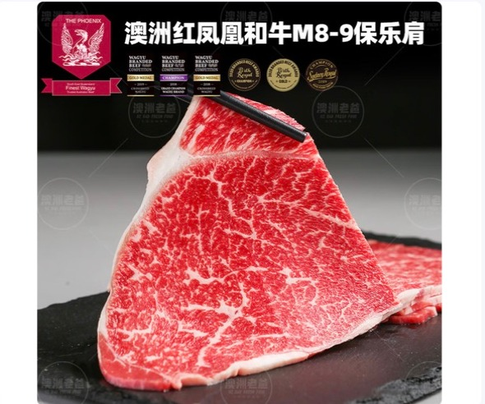 已嵌入 | 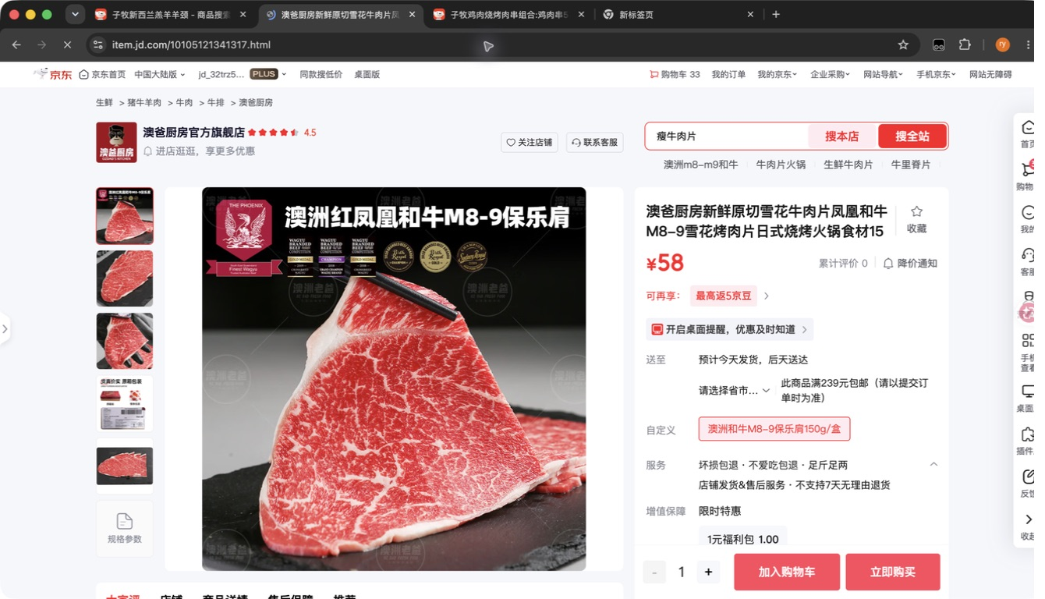 已嵌入
24 | 子牧安格斯极佳眼肉牛排200g*2 | 200g | 子牧安格斯极佳眼肉牛排200g*2 |  | 按范围跳过 |  |  |  | FALSE | 0 | SKIPPED_OWN_STORE | FALSE | 子牧商品直接使用子牧店铺，不做逐品搜索 | 2026-08-24
25 | 子牧安格斯极佳西冷牛排200g*2 | 200g | 子牧安格斯极佳西冷牛排200g*2 |  | 按范围跳过 |  |  |  | FALSE | 0 | SKIPPED_OWN_STORE | FALSE | 子牧商品直接使用子牧店铺，不做逐品搜索 | 2026-08-24
26 | 子牧澳洲谷饲肥牛涮烤片150g*2盒 | 150g | 子牧澳洲谷饲肥牛涮烤片150g*2盒 |  | 按范围跳过 |  |  |  | FALSE | 0 | SKIPPED_OWN_STORE | FALSE | 子牧商品直接使用子牧店铺，不做逐品搜索 | 2026-08-24
27 | 子牧牛腿肉500g*2 | 500g | 子牧牛腿肉500g*2 |  | 按范围跳过 |  |  |  | FALSE | 0 | SKIPPED_OWN_STORE | FALSE | 子牧商品直接使用子牧店铺，不做逐品搜索 | 2026-08-24
28 | 子牧羊肉馅500g*2 | 500g | 子牧羊肉馅500g*2 |  | 按范围跳过 |  |  |  | FALSE | 0 | SKIPPED_OWN_STORE | FALSE | 子牧商品直接使用子牧店铺，不做逐品搜索 | 2026-08-24
29 | 子牧羊肉块500g*2 | 500g | 子牧羊肉块500g*2 |  | 按范围跳过 |  |  |  | FALSE | 0 | SKIPPED_OWN_STORE | FALSE | 子牧商品直接使用子牧店铺，不做逐品搜索 | 2026-08-24
30 | 子牧羊棒骨500g*2 | 500g | 子牧羊棒骨500g*2 |  | 按范围跳过 |  |  |  | FALSE | 0 | SKIPPED_OWN_STORE | FALSE | 子牧商品直接使用子牧店铺，不做逐品搜索 | 2026-08-24
31 | 子牧带骨羊后腿块500g*2 | 500g | 子牧带骨羊后腿块500g*2 |  | 按范围跳过 |  |  |  | FALSE | 0 | SKIPPED_OWN_STORE | FALSE | 子牧商品直接使用子牧店铺，不做逐品搜索 | 2026-08-24
32 | 子牧羊小腿（羊腱子）500g*2 | 500g | 子牧羊小腿(羊腱子)500g*2 |  | 按范围跳过 |  |  |  | FALSE | 0 | SKIPPED_OWN_STORE | FALSE | 子牧商品直接使用子牧店铺，不做逐品搜索 | 2026-08-24
33 | 子牧羊排块（羊寸排）500g*2 | 500g | 子牧羊排块(羊寸排)500g*2 |  | 按范围跳过 |  |  |  | FALSE | 0 | SKIPPED_OWN_STORE | FALSE | 子牧商品直接使用子牧店铺，不做逐品搜索 | 2026-08-24
34 | 子牧羊腿小切500g*2 | 500g | 子牧羊腿小切500g*2 |  | 按范围跳过 |  |  |  | FALSE | 0 | SKIPPED_OWN_STORE | FALSE | 子牧商品直接使用子牧店铺，不做逐品搜索 | 2026-08-24
35 | 子牧羊蝎子500g*2 | 500g | 子牧羊蝎子500g*2 |  | 按范围跳过 |  |  |  | FALSE | 0 | SKIPPED_OWN_STORE | FALSE | 子牧商品直接使用子牧店铺，不做逐品搜索 | 2026-08-24
36 | 子牧新西兰羔羊羊颈排1KG*1 | 1KG | 子牧新西兰羔羊羊颈排1KG*1 |  | 按范围跳过 |  |  |  | FALSE | 0 | SKIPPED_OWN_STORE | FALSE | 子牧商品直接使用子牧店铺，不做逐品搜索 | 2026-08-24
37 | 子牧法式羊排400g*2 | 400g | 子牧法式羊排400g*2 |  | 按范围跳过 |  |  |  | FALSE | 0 | SKIPPED_OWN_STORE | FALSE | 子牧商品直接使用子牧店铺，不做逐品搜索 | 2026-08-24
38 | 子牧带骨羊肉块500g*2 | 500g | 子牧带骨羊肉块500g*2 |  | 按范围跳过 |  |  |  | FALSE | 0 | SKIPPED_OWN_STORE | FALSE | 子牧商品直接使用子牧店铺，不做逐品搜索 | 2026-08-24
39 | 子牧羊腿肉500g*2 | 500g | 子牧羊腿肉500g*2 |  | 按范围跳过 |  |  |  | FALSE | 0 | SKIPPED_OWN_STORE | FALSE | 子牧商品直接使用子牧店铺，不做逐品搜索 | 2026-08-24
40 | 子牧雷山黑猪腿肉450g*2 | 450g | 子牧雷山黑猪腿肉450g*2 |  | 按范围跳过 |  |  |  | FALSE | 0 | SKIPPED_OWN_STORE | FALSE | 子牧商品直接使用子牧店铺，不做逐品搜索 | 2026-08-24
41 | 子牧雷山黑猪里脊450g*2 | 450g | 子牧雷山黑猪里脊450g*2 |  | 按范围跳过 |  |  |  | FALSE | 0 | SKIPPED_OWN_STORE | FALSE | 子牧商品直接使用子牧店铺，不做逐品搜索 | 2026-08-24
42 | 子牧雷山黑猪五花肉450g*2 | 450g | 子牧雷山黑猪五花肉450g*2 |  | 按范围跳过 |  |  |  | FALSE | 0 | SKIPPED_OWN_STORE | FALSE | 子牧商品直接使用子牧店铺，不做逐品搜索 | 2026-08-24
43 | 子牧雷山黑猪仔排450g*2 | 450g | 子牧雷山黑猪仔排450g*2 |  | 按范围跳过 |  |  |  | FALSE | 0 | SKIPPED_OWN_STORE | FALSE | 子牧商品直接使用子牧店铺，不做逐品搜索 | 2026-08-24
44 | 子牧蓬莱生态黑猪五花肉1000g | 1000g | 子牧蓬莱生态黑猪五花肉1000g |  | 按范围跳过 |  |  |  | FALSE | 0 | SKIPPED_OWN_STORE | FALSE | 子牧商品直接使用子牧店铺，不做逐品搜索 | 2026-08-24
45 | 子牧蓬莱生态黑猪肋排1000g | 1000g | 子牧蓬莱生态黑猪肋排1000g |  | 按范围跳过 |  |  |  | FALSE | 0 | SKIPPED_OWN_STORE | FALSE | 子牧商品直接使用子牧店铺，不做逐品搜索 | 2026-08-24
46 | 子牧蓬莱生态黑猪猪蹄块1000g | 1000g | 子牧蓬莱生态黑猪猪蹄块1000g |  | 按范围跳过 |  |  |  | FALSE | 0 | SKIPPED_OWN_STORE | FALSE | 子牧商品直接使用子牧店铺，不做逐品搜索 | 2026-08-24
47 | 子牧蓬莱生态黑猪棒骨块1000g | 1000g | 子牧蓬莱生态黑猪棒骨块1000g |  | 按范围跳过 |  |  |  | FALSE | 0 | SKIPPED_OWN_STORE | FALSE | 子牧商品直接使用子牧店铺，不做逐品搜索 | 2026-08-24
48 | 子牧蓬莱生态黑猪去皮腿肉1000g | 1000g | 子牧蓬莱生态黑猪去皮腿肉1000g |  | 按范围跳过 |  |  |  | FALSE | 0 | SKIPPED_OWN_STORE | FALSE | 子牧商品直接使用子牧店铺，不做逐品搜索 | 2026-08-24
49 | 小龙坎火锅拼盘（肉类6拼）1.2KG | 1.2KG | 小龙坎火锅拼盘(肉类6拼)1.2KG | 1 | 子牧小龙坎火锅拼盘（肉类6拼）1.2KG（200*6） | ​10145257710990 | https://item.jd.com/10145257710990.html |  | FALSE | 70 | NEEDS_REVIEW | FALSE | 品牌匹配:小龙坎；规格匹配:1.2kg；名称相似:81% | 2026-08-24 | 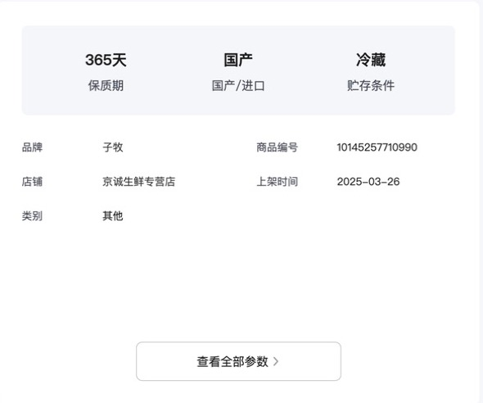 已嵌入 | 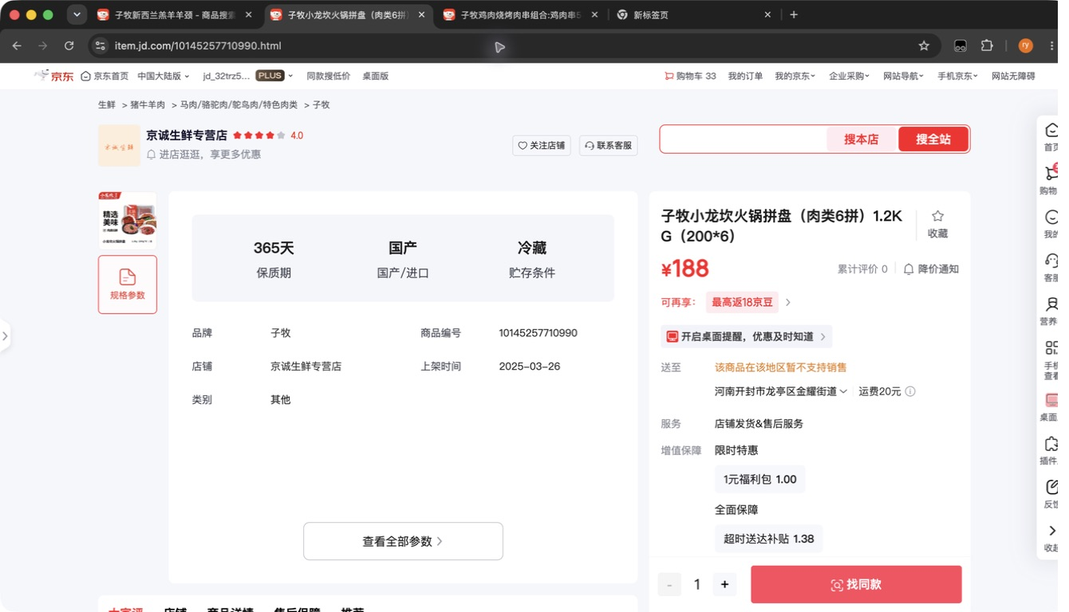 已嵌入
50 | 小龙坎火锅拼盘（毛肚4拼）800g | 800g | 小龙坎火锅拼盘(毛肚4拼)800g | 1 | 子牧小龙坎火锅拼盘（毛肚4拼）800g（200*4） | ​10145257792954 | https://item.jd.com/10145257792954.html |  | FALSE | 71 | NEEDS_REVIEW | FALSE | 品牌匹配:小龙坎；规格匹配:800g；名称相似:82% | 2026-08-24 | 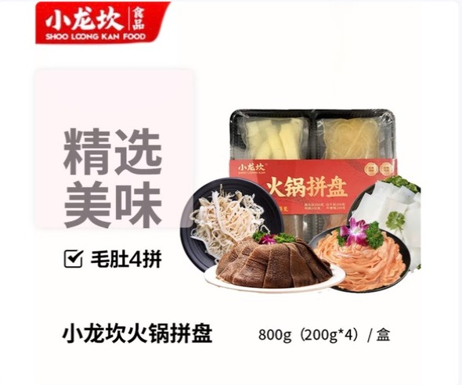 已嵌入 | 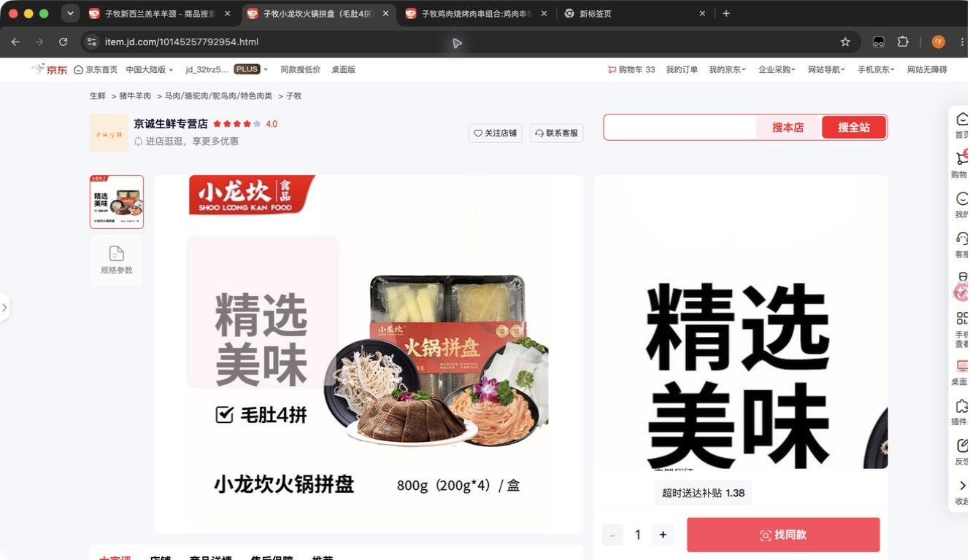 已嵌入
51 | 【京东配送】牛羊烧烤肉串组合：羊肉串10串+牛肉串5串+牛心管5串+鱼豆腐5串+毛肚串10串 |  | 牛羊烧烤肉串组合:羊肉串10串+牛肉串5串+牛心管5串+鱼豆腐5串+毛肚串10串 |  | 未找到候选 |  |  |  | FALSE | 0 | NO_MATCH | FALSE |  | 2026-08-24
52 | 【京东配送】子牧鸡肉烧烤肉串组合：鸡肉串5串+鸡心5串+鸡胗5串+鸡翅5串+鱼豆腐5串 |  | 子牧鸡肉烧烤肉串组合:鸡肉串5串+鸡心5串+鸡胗5串+鸡翅5串+鱼豆腐5串 |  | 按范围跳过 |  |  |  | FALSE | 0 | SKIPPED_OWN_STORE | FALSE | 子牧商品直接使用子牧店铺，不做逐品搜索 | 2026-08-24
53 | 子牧蒙元驼新鲜鸵鸟蛋1个约1000g-1500g | 1000g-1500g | 子牧蒙元驼新鲜鸵鸟蛋1个约1000g-1500g |  | 按范围跳过 |  |  |  | FALSE | 0 | SKIPPED_OWN_STORE | FALSE | 子牧商品直接使用子牧店铺，不做逐品搜索 | 2026-08-24
54 | 子牧鲜椒鸵鸟肉酱180g*2罐 | 180g | 子牧鲜椒鸵鸟肉酱180g*2罐 |  | 按范围跳过 |  |  |  | FALSE | 0 | SKIPPED_OWN_STORE | FALSE | 子牧商品直接使用子牧店铺，不做逐品搜索 | 2026-08-24
55 | 乔府大院金饭碗五常大米5kg | 5KG | 乔府大院金饭碗五常大米5kg | 1 | 金福乔府大院 丰谷五常大米 5kg | ​100374525716 | https://item.jd.com/100374525716.html |  | FALSE | 67 | NEEDS_REVIEW | FALSE | 品牌匹配:乔府大院；规格匹配:5kg；名称相似:67% | 2026-08-24 | 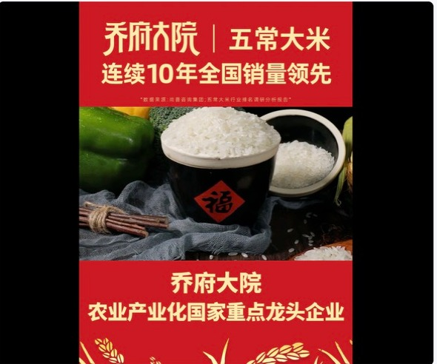 已嵌入 | 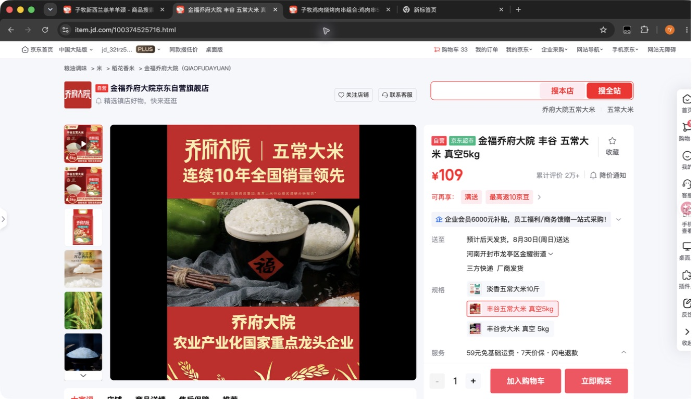 已嵌入
56 | yosibaby/羊小贝山羊奶整箱200ml*10盒 | 200ml*10盒 | yosibaby 羊小贝山羊奶整箱200ml*10盒 | 1 | yosibaby 羊小贝山羊奶整箱200ml*10盒 - 商品搜索 - 京东 - Google Chrome, URL: search.jd.com/Search |  |  |  | FALSE | 65 | NEEDS_REVIEW | FALSE | 品牌匹配:yosibaby；规格匹配:200ml*10；名称相似:59% | 2026-08-24
57 | yosibaby/羊小贝有机配方羊奶粉380g | 380g | yosibaby 羊小贝有机配方羊奶粉380g | 1 | yosibaby 羊小贝有机配方羊奶粉380g - 商品搜索 - 京东 - Google Chrome, URL: search.jd.com/Search |  |  |  | FALSE | 64 | NEEDS_REVIEW | FALSE | 品牌匹配:yosibaby；规格匹配:380g；名称相似:56% | 2026-08-24
58 | Naturehike/挪客铝合金蛋卷桌SE版 |  | Naturehike 挪客铝合金蛋卷桌SE版 |  | 未找到候选 |  |  |  | FALSE | 0 | NO_MATCH | TRUE |  | 2026-08-24
59 | Naturehike/挪客铝合金蛋卷桌SE版 |  | Naturehike 挪客铝合金蛋卷桌SE版 |  | 未找到候选 |  |  |  | FALSE | 0 | NO_MATCH | TRUE |  | 2026-08-24
60 | Naturehike/挪客随风钛茶具套装 |  | Naturehike 挪客随风钛茶具套装 |  | 未找到候选 |  |  |  | FALSE | 0 | NO_MATCH | FALSE |  | 2026-08-24

